Итоги
ПАО "КАМАЗ"

Прогноз до 2025 года
Суммы в млн руб. (если не указано иное)

Структура выручки
Доходы и расходы | 2023 | 2024 | 2025 | 2026 | 2027 | 2028 | 2029
Выручка | 3,145,859 | 3,703,450 | 4,258,967 | 4,684,864 | 5,012,805 | 5,263,445 | 5,421,348
EBITDA | 344,829 | 381,528 | 401,199 | 412,123 | 408,482 | 393,428 | 367,227
Прибыль | 78,611 | 97,507 | 85,363 | 86,374 | 109,035 | 102,708 | 90,407

Денежные потоки | 2023 | 2024 | 2025 | 2026 | 2027 | 2028 | 2029
Операционная деятельность | 270,279 | 180,099 | 198,343 | 211,024 | 209,025 | 201,503 | 181,573
Инвестиции | -194,255 | -135,760 | -131,569 | -125,122 | -105,151 | -83,372 | -59,997
Кредиты и облигации | -78,694 | -107,193 | -96,705 | -108,006 | -116,812 | -123,432 | -125,739
Итого CF | -2,670 | -62,854 | -29,931 | -22,104 | -12,938 | -5,301 | -4,163
Остаток денежных средств | 39,104 | -23,751 | -53,681 | -75,785 | -88,722 | -94,022 | -98,186

Прибыль и денежные средства
Факт
План
Баланс | 2023 | 2024 | 2025 | 2026 | 2027 | 2028 | 2029
Основные средства и НМА | 526,654 | 541,142 | 532,162 | 511,641 | 500,177 | 471,558 | 431,320
Дебиторская задолженность и прочие активы | 211,234 | 214,558 | 216,973 | 218,679 | 220,454 | 222,300 | 224,220
Запасы | 236,826 | 278,802 | 320,623 | 352,685 | 377,373 | 396,242 | 408,129
Денежные средства | 39,104 | -23,751 | -53,681 | -75,785 | -88,722 | -94,022 | -98,186
Актив | 1,013,818 | 1,010,752 | 1,016,076 | 1,007,221 | 1,009,282 | 996,077 | 965,483

Капитал | 217,579 | 315,053 | 400,383 | 486,724 | 595,726 | 698,401 | 788,775
Долг | 228,255 | 220,099 | 232,645 | 242,264 | 249,670 | 255,331 | 258,897
Кредиторская задолженность и прочие об-ва | 473,485 | 479,688 | 495,936 | 508,296 | 517,718 | 524,820 | 529,140
Пассив | 919,319 | 1,014,840 | 1,128,965 | 1,237,284 | 1,363,114 | 1,478,552 | 1,576,812

Ключевые показатели | 2023 | 2024 | 2025 | 2026 | 2027 | 2028 | 2029
FCFE | 67,611 | 36,182 | 79,320 | 95,521 | 111,281 | 123,792 | 125,142
FCFF | 139,622 | 159,729 | 187,270 | 207,559 | 222,271 | 237,024 | 241,000
Капитал/Активы | 0.2 | 0.3 | 0.4 | 0.5 | 0.6 | 0.7 | 0.8
Чистый долг/EBITDA | 0.5 | 0.6 | 0.7 | 0.8 | 0.8 | 0.9 | 1.0
EBITDA/Проценты | 4.3 | 2.6 | 2.7 | 2.7 | 2.8 | 2.6 | 2.5
Net margin | 2% | 3% | 2% | 2% | 2% | 2% | 2%
ROE | 36% | 37% | 24% | 19% | 20% | 16% | 12%
ROA | 8% | 10% | 8% | 9% | 11% | 10% | 9%

Для презентации
Накопленная прибыль | 215 | 313 | 398 | 484 | 593 | 696 | 786
Свободные денежные средства | 39 | -24 | -54 | -76 | -89 | -94 | -98

EBITDA | 345 | 382 | 401 | 412 | 408 | 393 | 367
Управленческие и прочие расходы | 549 | 660 | 773 | 861 | 933 | 993 | 1,037
Персонал | 457 | 565 | 673 | 759 | 832 | 896 | 947
ТМЦ | 1,795 | 2,097 | 2,412 | 2,653 | 2,839 | 2,980 | 3,070
 | 3,139 | 3,703 | 4,259 | 4,685 | 5,013 | 5,263 | 5,421
Проверка | -7 | -1 | 0 | 0 | 1 | 1 | 0

Оценка
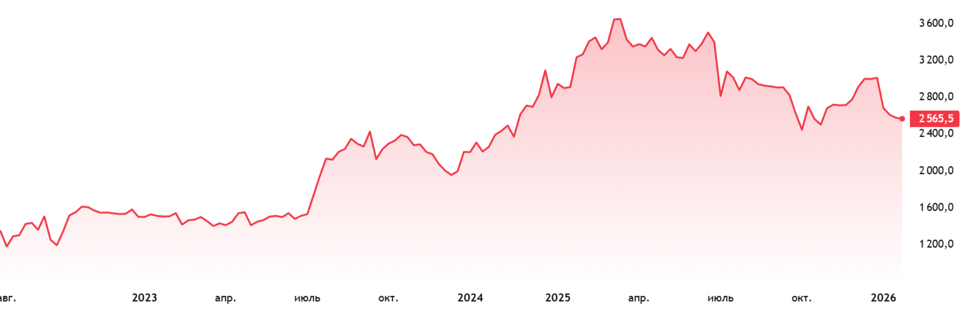
Итоги
Метод | EV | Equity | Net Debt | руб./акцию | Вес
Доходный (FCFF) | 1,563,641 | 1,374,490 | 189,151 | 5,061 | 30%
Сравнительный | 1,329,286 | 1,140,135 | 189,151 | 4,198 | 50%
Затратный | 406,730 | 217,579 | 189,151 | 801 | 20%
Итоговая стоимость | 1,215,081 | 1,025,930 | 189,151 | 3,777 | 100%

Доходный метод
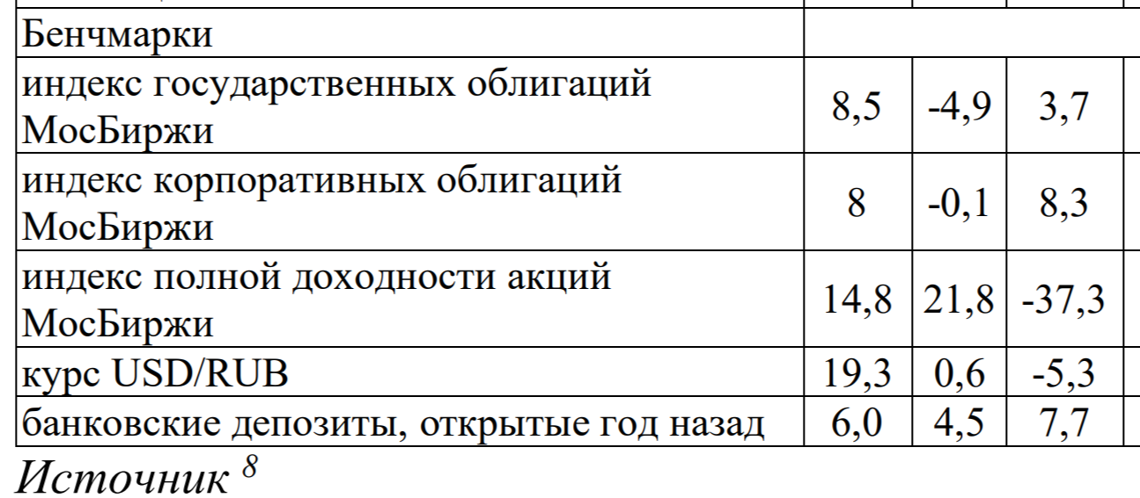
 |  | Ед. изм.
Ежегодный прирост |  | % | 3.0%
WACC |  | % | 15.7%
Доходность российских облигаций |  | % | 3.7%
Биржевая доходность |  | % | 18.3%
Бета |  | х | 0.90
Долг | 24% | млн руб. | 189,151
Капитализация | 76% | млн руб. | 592,300
 |  |  |  | 781,451

Денежные потоки | 2023 | 2024 | 2025 | 2026 | 2027 | 2028 |  | 2029
FCFF | 139,622 | 159,729 | 187,270 | 207,559 | 222,271 | 237,024 |  | 241,000
Терминальная стоимость |  |  |  |  |  | 1,845,292
Период дисконтирования | 0.5 | 1.5 | 2.5 | 3.5 | 4.5 | 5.5
Дисконтированный поток | 129,821 | 128,399 | 130,146 | 124,707 | 115,456 | 106,441
 |  |  |  |  |  | 828,672
EV | 1,563,641

Сравнительный метод

Компания |  | Ед. изм. | EBITDA | Выручка | EV | Капиталтизация | Число магазинов | Торговая площадь | Число акций, млн
X5 Retail Group |  | млн руб. | 344,829 | 3,138,517 |  | 592,300 | 27,015 | 10,206 | 271.6
Магнит |  | млн руб. | 166,000 | 2,545,000 | 876,400 | 712,200 | 29,165 | 10,053 | 101.9
Лента |  | млн руб. | 33,600 | 615,900 | 173,100 | 77,800 | 2,819 | 2,325 | 116
Окей |  | млн руб. | 8,900 | 207,900 | 43,600 | 8,030 | 297 | 664 | 269

Компания |  | Ед. изм. | Стоимость акции | Выручка на 1000 м3 | EBITDA на 1000 м2 | EV/EBITDA | EV/Sales | EV 1 | EV 2
X5 Retail Group |  | млн руб. | 2,181 | 308 | 34 | 5.15 | 0.28 | 1,776,485 | 882,087
Магнит |  | млн руб. | 6,989 | 253 | 17 | 5.28 | 0.34
Лента |  | млн руб. | 671 | 265 | 14 | 5.15 | 0.28
Окей |  | млн руб. | 30 | 313 | 13 | 4.90 | 0.21

